Тест_3
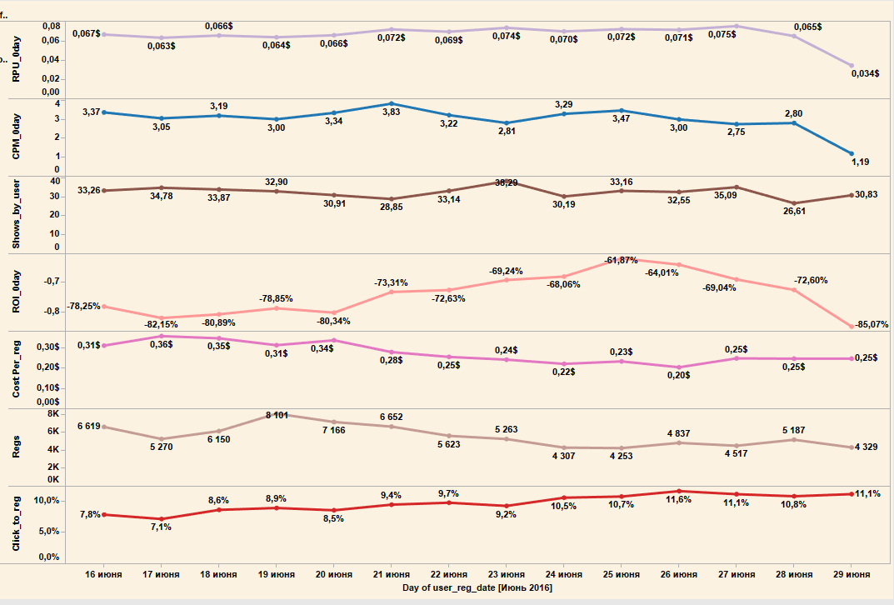
Графики отображают динамику некторых основных маркетинговых показателей пользователей ресурса.

Объясните изменения в окупаемости первого дня (ROI_0day) за два периода - начиная c 21.06 и начиная с 28.06.
(расчет данных ведется от дня регистрации пользователя)
Используя остальные графики, определите ключевые взаимосвязи, опишите причины изменений. Что могло привести к этим причинам? А также назовите перечень дальнейших действий, если такие необходимы.

RPU_0day Средний доход на пользователя в нулевой день его жизни на проекте (в день регистрации)
CPM_0day Средняя стоимость 1000 показов рекламы для пользователя в нулевой день
Shows_by_user Среднее количество показов на пользователя
ROI_0day ROI инвестиции расчитаный в нулевой день только по доходу в этот день
CostPer_reg Средняя стоимость регистрации
Regs Количество регистраций
Click_to_reg Процент пользователей которые зарегистрировались к пользователям которые кликнули по нашему рекламному банеру
нулевой день - день регистрации

